4. Proporcion target
44 Mil
Base gestionada para ventas
1 mil (2.2%) ventas
Efectividad | 2.20% | Ventas | 1,026
 |  | Base total | 44,772

5.Ranking de Variables
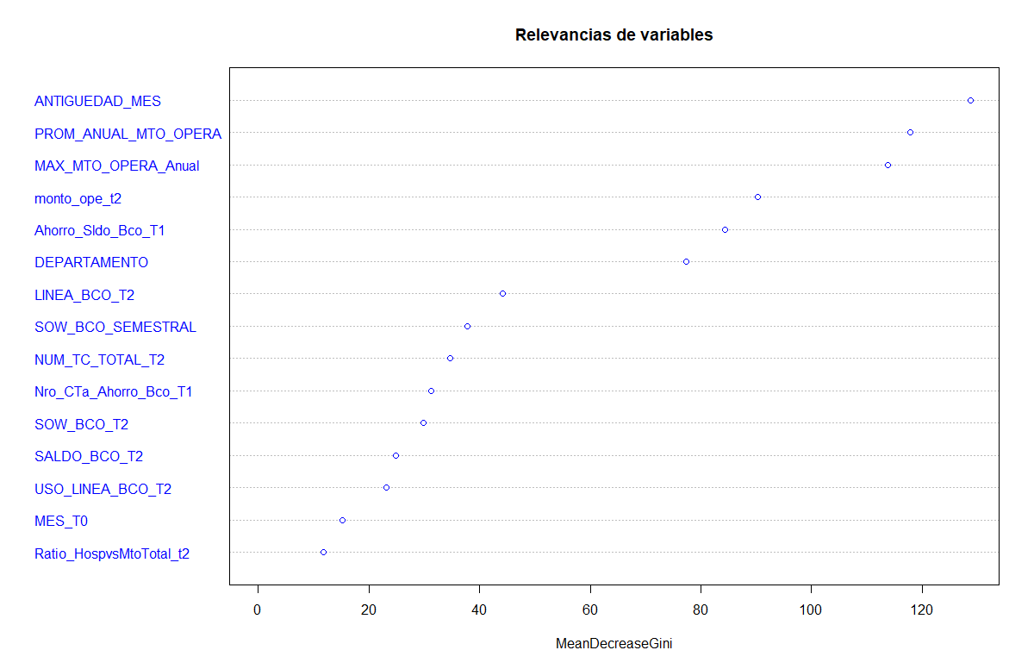

6. Desc Variable
Antiguedad del cliente (años)
Antigüedad_MES

 |  | <18 | 18 a 44 | 45 a 88 | 89 a 173 | >173

 |  | Menos de 1.5 | 1.5 a 3.6 | 3.6 a 7.3 | 7.3 a 14 | Mas 14
 | % Efect | 3.1% | 2.6% | 2.1% | 1.7% | 1.7%
 | % Efect prom | 2.2% | 2.2% | 2.2% | 2.2% | 2.2%

 | Ventaja | 1.4 | 1.2 | 1.0 | 0.8 | 0.8

Mto consumido Salud
% Monto consumido en salud

 |  | 0 | Mas de 0
 | % Efect | 2.20% | 2.90%
 | % Efect prom | 2.20% | 2.20%

 | Ventaja | 1 | 1.3

